TAMAÑO DE MUESTRA
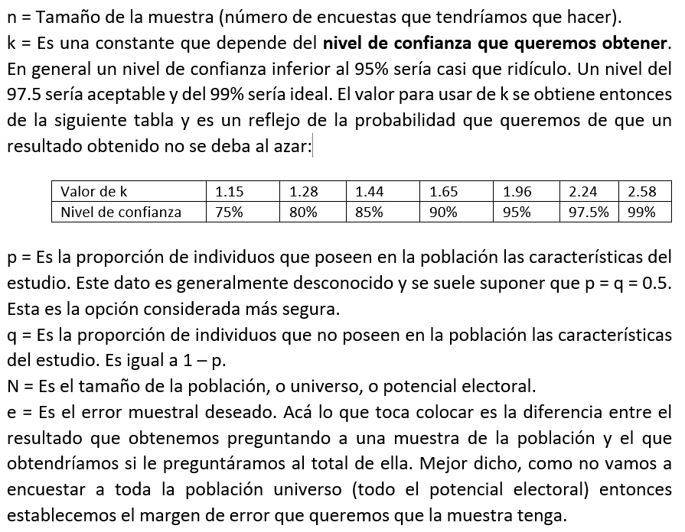
TAMAÑO DE LA MUESTRA PARA UNA ENCUESTA ELECTORAL

k (constante de la tabla) | 1.96
p (0.5 por definición) | 0.5
q (0.5 por definición) | 0.5
N (potencial electoral) | 5,850,035
e (error muestral deseado) | 2.0%

Tamaño de la muestra: | 2,400

